Ejercicio 1 - Grafica tension d
Longitud inicial (mm) | 125 |  |  | mm2 | cm2 |  | E
Diámetro (mm) | 15 |  | Superficie | 176.71 | 1.77

Fuerza (Kp) | 787.5 | 1575 | 2362.5 | 3150 | 4080 | 4590 | 5100 | 4080 | 3825
Longitud (mm) | 125.1 | 125.2 | 125.3 | 125.4 | 125.5 | 125.7 | 126.28 | 126.87 | 128.28

L-L0 | 0.1 | 0.2 | 0.3 | 0.4 | 0.5 | 0.7 | 1.28 | 1.87 | 3.28
Fuerza (N) | 7717.5 | 15435 | 23152.5 | 30870 | 39984 | 44982 | 49980 | 39984 | 37485

Deformación | 0.00080 | 0.00160 | 0.00240 | 0.00320 | 0.00400 | 0.00560 | 0.01024 | 0.01496 | 0.02624
Deformación | 8.00E-04 | 1.60E-03 | 2.40E-03 | 3.20E-03 | 4.00E-03 | 5.60E-03 | 1.02E-02 | 1.50E-02 | 2.62E-02
Esfuerzo (N/cm2) | 4367.21 | 8734.42 | 13101.63 | 17468.85 | 22626.32 | 25454.60 | 28282.89 | 22626.32 | 21212.17
E (Young) | 5459014.548 | 5459014.548 | 5459014.548 | 5459014.548
E (Young) | 5.46E+06 | 5.46E+06 | 5.46E+06 | 5.46E+06 |  | Alargamiento rotura |  |  | 2.62%

Esfuerzo (N/cm2) frente a Deformación

Ejercicio 4
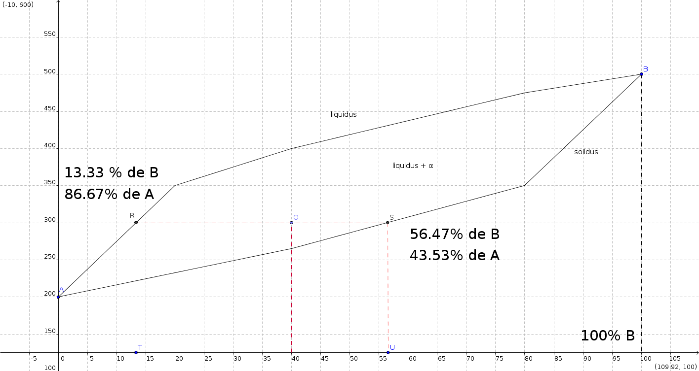
Porcentajes | CA | 60.00%
 | CB | 40.00%

Porcentajes fase líquida | CLA | 86.67%
 | CLB | 13.33%

Porcentajes fase sólida | CSA | 43.53%
 | CSB | 56.47%

WL | CON A | 0.382
WS |  | 0.618

WL | CON B | 0.382
WS |  | 0.618

